九州大会 申込書
平成３０年度九州中学校体育大会 |  |  |  |  |  |  |  |  |  | 申込締切 |  |  | 第１回 ７月２９日（日）
第４９回 九州中学校サッカー競技大会 |  |  |  |  |  |  |  |  |  |  |  |  | 第２回 ８月 ７日（火）
< 記 念 T シ ャ ツ 申 込 書 > |  |  |  |  |  |  |  |  |  | お申込み先 【鑑不要】 ／ 宮崎菅公学生服株式会社
 |  |  |  |  |  |  |  |  |  | ＦＡＸ申込先・０９８５－６２－５７０５
九州大会ご出場おめでとうございます。
九州大会開催記念Ｔシャツの販売を下記の通りご案内します。大会出場の記念にぜひご購入ください。
九州大会宮崎県実行委員会
各学校様単位にて必要事項をご記入いただきＦＡＸにてお申し込みください。
平成３０年 月 日 下記の通り注文を申し込みます。
県 名 |  |  |  |  |  |  |  | 学校名 |  |  | 中学校
学校所在地 |  | 〒 |  |  |  |  |  | ＴＥＬ
 |  |  |  |  |  |  |  | ＦＡＸ
責任者様 ご氏名 |  |  |  |  |  |  |  | 携帯ＴＥＬ
お届け先 (上記学校住所と 異なる場合)
【シャツ素材】抜群の吸汗性と、速乾性能を持つ、ポリエステル１００％ドライ素材。ＵＶカット機能付き。
Tシャツ１枚 ：２，０００円（税込） |  |  |  |  |  |  |  | サイズ表目安（出来上がり寸法cm） 男女兼用サイズですので、サイズ規格は大きめです。
 |  |  |  |  |  |  |  |  |  |  | Ｓ |  | Ｍ |  | Ｌ | ＬＬ | ３Ｌ
 |  |  |  |  |  |  |  | 身丈 |  |  | 65 |  | 68 |  | 71 | 74 | 77
ご注文明細
 |  |  |  |  |  |  |  | 身巾 |  |  | 47 |  | 50 |  | 53 | 56 | 60
 |  |  |  |  |  |  |  | 肩巾 |  |  | 44 |  | 46 |  | 48 | 50 | 53

①
ブラック |  |  |  | Ｓ |  | Ｍ |  | Ｌ |  |  | ＬＬ |  |  | ３Ｌ |  | 合計

②
ホワイト |  |  |  | Ｓ |  | Ｍ |  | Ｌ |  |  | ＬＬ |  |  | ３Ｌ |  | 合計

③
ホットピンク |  |  |  | Ｓ |  | Ｍ |  | Ｌ |  |  | ＬＬ |  |  | ３Ｌ |  | 合計

④
ネイビー |  |  |  | Ｓ |  | Ｍ |  | Ｌ |  |  | ＬＬ |  |  | ３Ｌ |  | 合計

送料
①＋②＋③＋④ 合計枚数
総合計金額
Ｔシャツ ２,０００円 × |  |  |  |  |  |  | + |  | 500 |  |  | ＝
枚
円
円
①
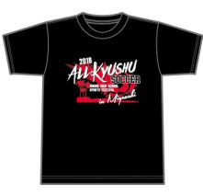
②
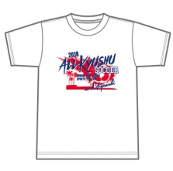
５００円
③
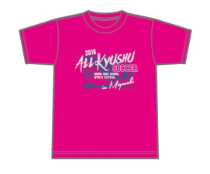
④
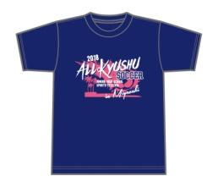
ブラック
デザイン
前面プリント
（ホワイト×レッド）
ホワイト
デザイン
前面プリント （ネイビー×レッド）
ホットピンク
デザイン
前面プリント
（シルバー×バイオレット）
ネイビー
デザイン
前面プリント
（ホワイト×ホットピンク）


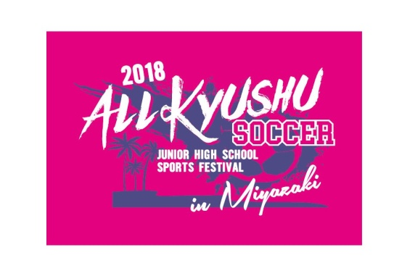
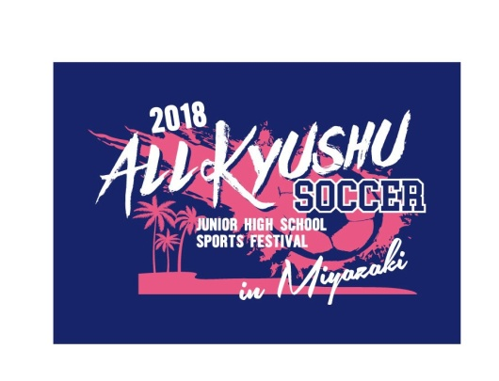
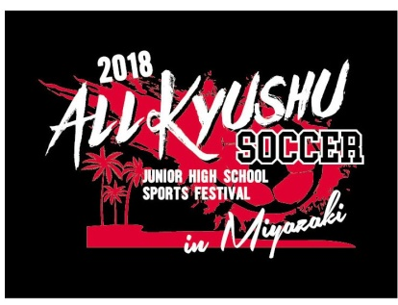

※お申し込みは、締切日までにＦＡＸでお願いいたします。

お申込み締切日 |  |  |  |  | お支払 |  |  |  |  |  |  | お渡し
第１回 ７月２９日（日） |  |  |  |  | ７月３１日（火）まで |  |  |  |  |  |  | ８月中旬発送予定
 |  |  |  |  | 添付の郵便振込用紙で責任者様名にてお振込みください。 |  |  |  |  |  |  | 入金確認後、学校様へお届け致します。
第２回 ８月 ７日（火） |  |  |  |  | ８月１４日（火）まで |  |  |  |  |  |  | ８月下旬発送予定
 |  |  |  |  | 添付の郵便振込用紙で責任者様名にてお振込みください。 |  |  |  |  |  |  | ご入金確認後、学校様へお届け致します。
追加申し込み ８月３１日（金）まで |  |  |  |  | お申込み日より１週間以内にお振込ください。 |  |  |  |  |  |  | ９月中旬発送予定 ご入金確認後、学校様へお届け致します。
【 ゆうちょ銀行 】
 |  |  |  |  | 郵便振替 口座番号 ０１７６０－０－１６７１０２
（振込み手数料弊社負担）
 |  |  |  |  | 加 入 者 名 宮崎菅公学生服株式会社
 |  |  |  |  | ＊ご依頼人名は責任者様名をご記入の上お振込みください。

※ | ＦＡＸ受信後、受注確認返書をＦＡＸいたします。
※ | この申込書は、顧問の先生が保管し十分把握されますようお願い致します。大会事務局より問い合わせする場合がございます。
※ | 完全予約受注生産となっておりますので、返品、サイズ交換は一切お断りさせていただきます。ご了承ください。
★ | 〈個人情報の取り扱いについて〉当社は個人情報の保護に関する法令を遵守します。お客様からの個人情報は記念グッズ販売の為のみに利用させていただきます。
お申込み お問合せ先 |  |  | 宮崎菅公学生服株式会社 （担当） 平野 ・ 押方 宛
 |  |  | ＴＥＬ ０９８５－６２－５７０１ ＦＡＸ ０９８５－６２－５７０５
 |  |  | （８月１０日～１９日は夏季休業の為、不在となりますので予めご了承ください。）

